EJERCICIO 1
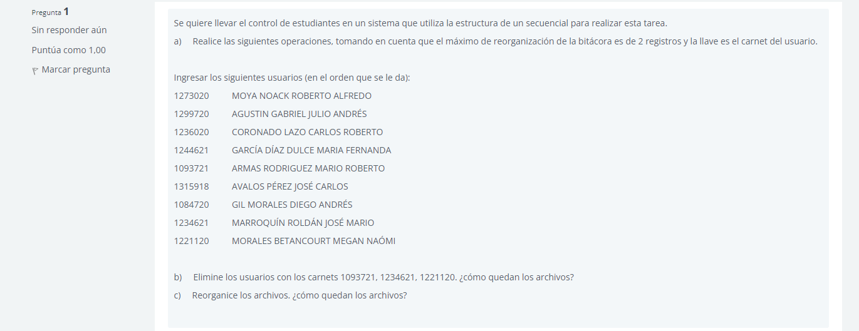

bitacora despues de insercion:
1273020 | MOYA NOACK ROBERTO ALFREDO
1299720 | AGUSTIN GABRIEL JULIO ANDRES
1236020 | CORONADO LAZO CARLOS
1244621 | GARCIA DIAZ DULCE MARIA FERNANDA
1093721 | ARMAS RODRIGUEZ MARIO
1315918 | AVALOS PEREZ JOSE
1084720 | GIL MORALES DIEGO
1234621 | MARROQUIN ROLDAN JOSE MARIO
1221120 | MORALES BETANCOURT MEGAN NAOMI

b)
1093721, 1234621, 1221120
1273020 | MOYA NOACK ROBERTO ALFREDO
1299720 | AGUSTIN GABRIEL JULIO ANDRES
1236020 | CORONADO LAZO CARLOS
1244621 | GARCIA DIAZ DULCE MARIA FERNANDA
1315918 | AVALOS PEREZ JOSE
1084720 | GIL MORALES DIEGO

c) | reorganizacion
1273020 | MOYA NOACK ROBERTO ALFREDO
1299720 | AGUSTIN GABRIEL JULIO ANDRES
1236020 | CORONADO LAZO CARLOS
1244621 | GARCIA DIAZ DULCE MARIA FERNANDA
1315918 | AVALOS PEREZ JOSE
1084720 | GIL MORALES DIEGO

EJERCICIO 3
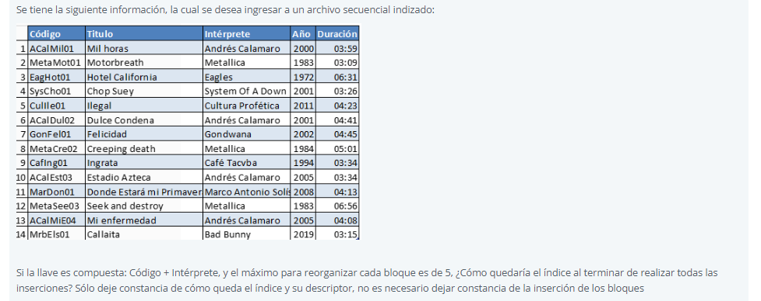

 | INDICE_USUARIO
Inicio: 10 | Registro | Posición | codigo+interprete | Siguiente | Estatus
 | 1 | 1.1 | ACalMil01 andres calamaro | 5 | 1
 | 2 | 1.2 | MetaMoto01 Metalica | 8 | 1
 | 3 | 1.3 | EagHot01 Eagles | 4 | 1
 | 4 | 1.4 | Syscho01 System of a Down | 9 | 1
 | 5 | 1.5 | Culilee01 Cultura Profetica | 7 | 1
 | 6 | 2.1 | AcalDul02 Andres Calamaro | 11 | 1
 | 7 | 2.2 | GonFel01 Gondwana | 12 | 1
 | 8 | 2.3 | MetaCre02 Metalica | 13 | 1
 | 9 | 2.4 | Caflng01 café tacvba | 14 | 1
 | 10 | 2.5 | AcalEst03 Andres Calamaro | 2 | 1
 | 11 | 3.1 | MarDon01 Marco antonio solis | 6 | 1
 | 12 | 3.2 | MetaSee03 Metalica | 3 | 1
 | 13 | 3.3 | AcalMiE04 Andres Calamaro | 1 | 1
 | 14 | 3.4 | MrbEls01 Bad bunny | 0 | 1

DESC_INDICE_USUARIO
Nombre del archivo: |  | INDICE_USUARIO.TXT
Fecha_creación: |  | 10/24/23
Usuario_creación: |  | ACalMil01 andres calamaro
Fecha_modificación: |  | 10/24/23
Usuario_modificación: |  | MrbEls01 Bad bunny

Reg. Activos |  | 14
Reg. Inactivos |  | 0
Total Reg. |  | 14
Bloques: |  | 3
Inicio: |  | 10

